Página1
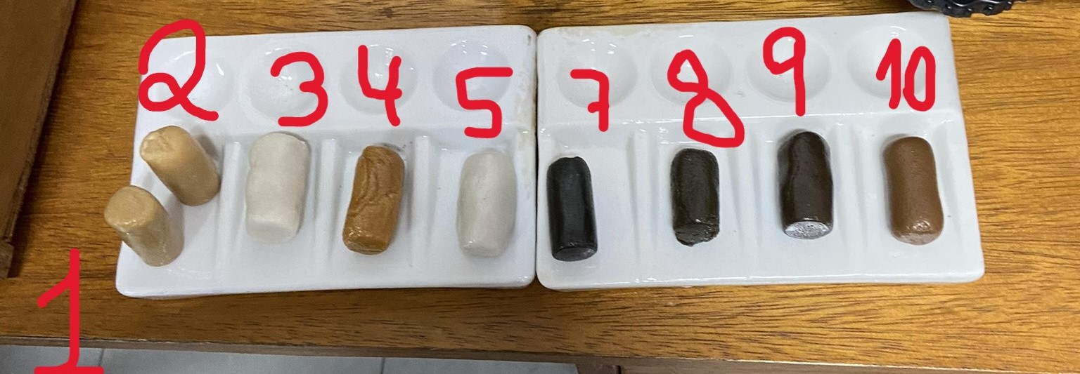
Amostra | Peso Antes da Estufa | Comprimento Antes da Estufa | Peso Depois da Estufa | Comprimento Depois da Estufa
1 | 15,4 g | 3,5 Cm | 15,3 g | 3,3 Cm
2 | 16,2 g | 3,5 Cm | 16 g | 3,1 Cm
3 | 19,8 g | 3,5 Cm | 19,6 g | 3,5 Cm
4 | 16,1 g | 3,7 Cm | 10,5 g | 4 Cm
5 | 16,6 g | 3,5 Cm | 16.1 g | 3,7 Cm
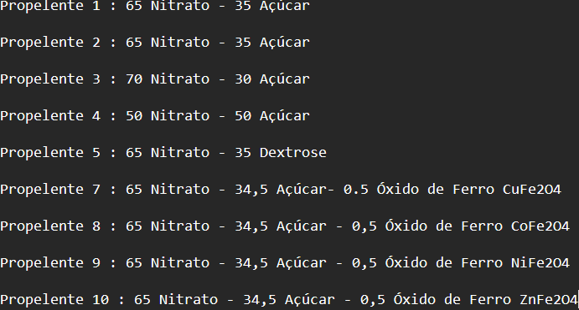
7 | 14,5 g | 3,4 Cm | 14,4 g | 3,6 Cm
8 | 11,8 g | 3,5 Cm | 11,7 g | 3,2 Cm
9 | 17,5 g | 3,5 Cm | 14,4 g | 3,5 Cm
10 | 15 g | 3,5 Cm | 14,9 g | 3,6 Cm

